Tablero

INCORPORAR UN CÓDIGO QR QUE REMITA AL SITIO DE INFORMACIÓN PÚBLICA DE LA INSTITUCIÓN
TABLERO DE RENDICIÓN DE CUENTAS
ACTUALIZADO AL 29 DE FEBRERO DEL 2024
FONDO PARA LA VIVIENDA
 |  |  |  |  |  |  |  |  |  | Información Pública

AUTORIDADES |  |  | GESTIÓN DE PRESUPUESTO |  | EJECUCIÓN PRESUPUESTARIA POR GRUPOS DE GASTO |  | EJECUCIÓN PRESUPUESTARIA POR CLASIFICACIÓN GEOGRÁFICA |  | SERVICIOS PERSONALES, TÉCNICOS Y PROFESIONALES
Ministra de Comunicaciones, Infraestructura y Vivienda | DIANA JAZMÍN DE LA VEGA ESPINOZA DE FURLAN |  | Presupuesto vigente 2024 | Q660,666,000.00 | SERVICIOS PERSONALES | Q2,337,432.71 | Región (I): METROPOLITANA | Q3,086,309.12 | Presupuesto para pago de salarios y honorarios | Q32,857,846.00
 |  |  |  |  | SERVICIOS NO PERSONALES | Q748,876.41 | Región (II): NORTE | Q322,000.00
Viceministro de Desarrollo Urbano y Vivienda | LUIS CASTILLO ANZUETO |  | Presupuesto ejecutado | Q13,962,559.12 | MATERIALES Y SUMINISTROS | Q- | Región (III): NORORIENTE | Q- | Presupuesto ejecutado en pago de salarios y honorarios | Q3,079,090.12
 |  |  |  |  | PROPIEDAD, PLANTA, EQUIPO E INTANGIBLES | Q- | Región (IV): SURORIENTE | Q59,500.00
 |  |  |  |  | TRANSFERENCIAS CORRIENTES | Q- | Región (V): CENTRAL | Q252,000.00 | Porcentaje de ejecución en el pago de salarios y honorarios | 9.37%
Director Ejecutivo | Walter René Monroy |  | Porcentaje de ejecución | 2.11% | TRANSFERENCIAS DE CAPITAL | Q10,876,250.00 | Región (VI): SUROCCIDENTE | Q3,773,000.00
 |  |  | Porcentaje pendiente de ejecución | 97.89% | ASIGNACIONES GLOBALES | Q- | Región (VII): NOROCCIDENTE | Q6,469,750.00 | Personal permanente 011 | 0 personas
 |  |  |  |  |  |  | Región (VIII): PETÉN | Q- | Personal temporal 021 Personal temporal 022 Jornales 031 | 002 personas 002 personas 000 personas
 |  |  |  |  | EJECUCIÓN POR FINALIDADES |  | 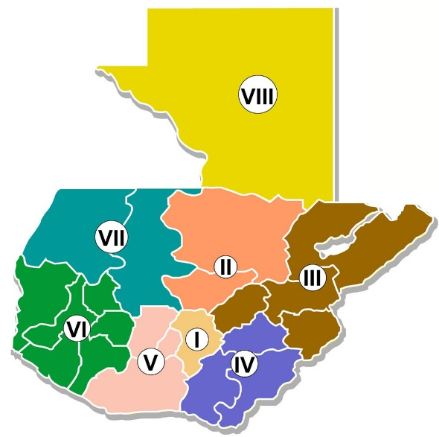
 |  |  |  |  | SERVICIOS PÚBLICOS GENERALES | Q- |  |  | Servicios técnicos o profesionales 029 | 104 personas
 |  |  |  |  | ATENCIÓN A DESASTRES Y GESTIÓN DE RIESGO | Q- |  |  | Servicios técnicos o profesionales subgrupo 18 | 021 personas
 |  |  |  |  | PROTECCIÓN SOCIAL | Q13,962,559.12

 |  | Descripción del programa |  | Presupuesto vigente | Presupuesto ejecutado | Porcentaje de ejecución | PRINCIPALES AVANCES O LOGROS AL 29 DE FEBRERO DE 2024
PROGRAMAS PRESUPUESTARIOS | 19 | DESARROLLO DE LA VIVIENDA |  | Q660,666,000.00 | Q13,935,109.12 | 2.11% | En el 2024 se tiene programada la entrega a 360 Familias con subsidio para adquisición de lote con servicios básicos
 |  |  |  |  |  |  | En el 2024 se tiene programada la entrega a 430 Familias con subsidio para adquisición de lote con vivienda
 | 94 | ATENCIÓN POR DESASTRES NATURALES Y CALAMIDADES PUBLICAS |  | Q- | Q- | 0.00% | En el 2024 se tiene programada la entrega a 264 Familias con subsidio para la adquisición de módulo habitacional en propiedad horizontal
 |  |  |  |  |  |  | En el 2024 se tiene programada la entrega a 1,422 Familias con subsidio para el mejoramiento, ampliación y reparación de vivienda
 |  |  |  |  |  |  | En el 2024 se tiene programada la entrega a 14,873 Familias con subsidio para construcción de vivienda

